상품제안서
실버라이프 노인용 자석패치 무릎패드 무릎보호대(양무릎) | 상품코드: F28626

 |  |  |  |  |  |  | 02-412-0044 | www.easy1.co.kr
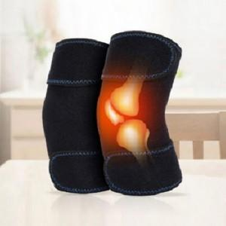

【상세/제작정보】 | 스티커 제작및 부착 비용 별도 문의.

【인쇄/포장옵션】 | / 포장불가능

【공급단가】 | 수량 | 101~ | 303~ | 500~ | 1,000~ | 3,000~
*VAT별도 | 단가 | 7,080원 | 6,960원 | 6,780원 | 6,660원 | 6,490원

【상품 URL】 | https://dev.easy1.co.kr:443/src/goods_detail.php?gdno=28626

